LIS款
PEPE JEANS客户AW2026MC季LIS款女装主标及规格号大货最终数量
款号 | 款号描述 | 品名 | 成衣件数 | 规格号 |  |  |  |  | 合计
 |  |  |  | XS | S | M | L | XL
 |  |  |  | 281 | 498 | 507 | 294 | 159 | 1739
PL4024489 | LIS |  | 订料损耗 | 1.03% | 1.03% | 1.03% | 1.03% | 1.03%
 |  | 主标 | 采购数量 | 289 | 513 | 522 | 303 | 164 | 1791
 |  | 规格号 | 采购数量 | 289 | 513 | 522 | 303 | 164 | 1791
 |  | 毛纺标 | 采购数量 | 1791 |  |  |  |  | 1791

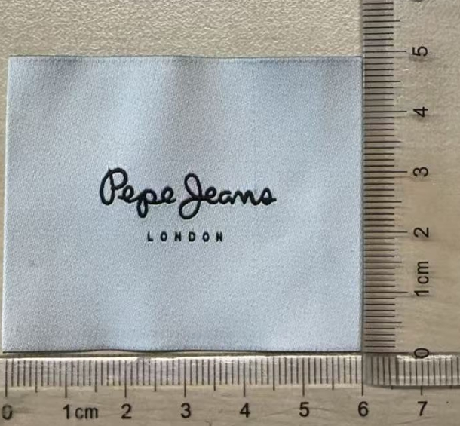
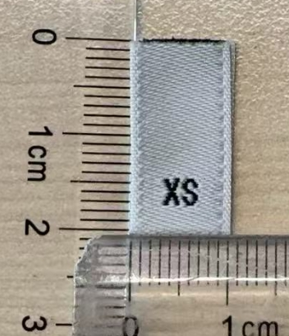

W11 MALENA款
PEPE JEANS客户AW2026MC季W11 MALENA款女装主标及规格号大货最终数量
款号 | 款号描述 | 品名 | 成衣件数 | 规格号 |  |  |  |  | 合计
 |  |  |  | XS | S | M | L | XL
 |  |  |  | 23 | 51 | 55 | 25 | 10 | 164
PL4024557 | W11 MALENA |  | 订料损耗 | 1.10% | 1.10% | 1.10% | 1.10% | 1.10%
 |  | 主标(WEST 11) | 采购数量 | 25 | 56 | 61 | 27 | 11 | 180
 |  | 规格号 | 采购数量 | 25 | 56 | 61 | 27 | 11 | 180
 |  | 毛纺标 | 采购数量 | 180 |  |  |  |  | 180
